Betongresept
Betongproporsjonering |  | Bxx | M60 |  | Uten silika

Fyll inn røde, gule og grønne celler
 |  |  |  |  | RESEPT
 |  |  |  |  |  |  |  | pr/mix
Densitet | kg/m^3 |  | Volum |  | Materiale | kg/m^3 | volum (l/m^3) | 32.000
 |  |  |  |  |  |  |  | 0.032
sement | 3120 |  | Matriksfase | 0.298 | Sement | 288.5 | 92.5 | 9.233
vann | 1000 |  | Partikkelfase | 0.702
tss | 1380 |  |  |  | Fritt vann | 173.1 | 173.1 |  |  |  | Densitet
sand | 2501 |  | v/b | 0.6 |  |  |  |  |  |  | kg/m^3 | Tilslag | Vann absorpsjon | Fuktinnhold | filler % av sand | V
stein | 2691 |  |  |  | Filler | 30.0 | 12.0
(silika) | 2200 |  |  |  |  |  |  |  |  | sand | 2780 | 0.55 | 0.007 | 0.05 | 0.04 | 1051.952
 |  |  |  |  | Tss | 0.6 | 0.4 | 0.018 |  | stein | 2820 | 0.54 | 0.004 |  |  | 1047.6864

Matriks |  | Fuktinnhold |  |  | Luft |  | 20.0

v/c= | 0.60 |  |  |  | Silika | 0.0 | 0.0
tss/c= | 0.002 | 0.7
luft= | 0.02 |  |  |  | Tørr sand + filler: | 924.1
silika= | 0
 |  |  |  |  | Sand som må tilsettes: | 932.4 |  | 29.838

 |  |  |  |  | Sand 0/8 mm (>0,125mm) | 877.9 | 351.0

 |  |  |  |  | Stein 8/16 mm | 472.3 | 175.5 |  | 351.0
Tilslag |  | Vann absorpsjon |  | Fuktinnhold
 |  |  |  |  | Stein 16/24 mm | 472.3 | 175.5
sand | 0.5 | 0.008 |  | 0.017 | Tot. stein | 944.5 |  | 30.225
stein 8/16 | 0.25 | 0.005
stein 16/24 | 0.25 | 0.005 |  |  | Differansefukt | 4.1

filler % av sand | 0.05
 |  |  |  |  | Faktisk vann som må tilsettes | 169.0 |  | 5.409
 |  |  | Graf for å finne matriksvolum ut fra v/b-forholdet:
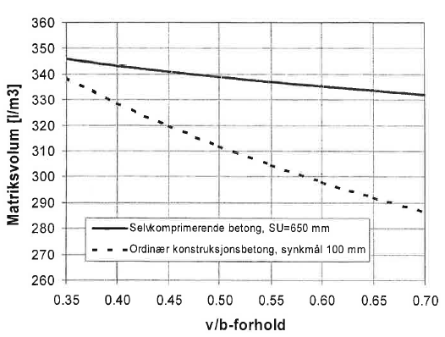
Korrigering av fukt |  |  |  |  | Tyngdetetthet betong: | 2284.6 | kg/m^3

Må trekkes fra: |  |  |  |  | KONTROLL v/b-tall: | 0.60 | Ok!
Fukt i sand | 15.9
Vann i tss | 0.4
 | 16.3 |  |  |  | VOLUM MATRIKS |  | 298.0
 |  |  |  |  | VOLUM PARTIKKEL |  | 702.0
Må legges til: |  |  |  |  |  |  | 1000.0
Abs i stein: | 4.7
Abs i sand | 7.5
 | 12.2

DIFF: | 4.1

 |  |  |  |  |  | tom bøtte | 4671.1 | 2555.267
 |  |  |  |  |  |  | 23835.6
 |  |  |  |  |  |  | 1.20%
 |  |  |  |  |  |  | 15cm

